상품제안서
32절 소프트 리갈패드(스프링/0.2T) | 상품코드: S25715

 |  |  |  |  |  |  | 02-713-8555 | www.synergygift.co.kr
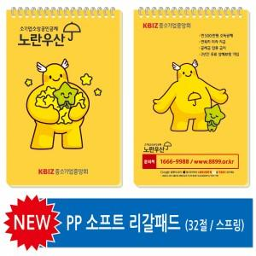

【상세/제작정보】 | <p><span style="font-size: 14pt;">※ 내지 인쇄 불가능한 제품입니다.&nbsp;&nbsp;</span></p>

【인쇄/포장옵션】 | 풀칼라 / 포장불가능

【공급단가】 | 수량 | 300~ | 500~ | 1,000~ | 3,000~ | 5,000~
*VAT별도 | 단가 | 1,870원 | 1,400원 | 1,200원 | 1,050원 | 950원

【상품 URL】 | https://www.synergygift.co.kr:443/src/goods_detail.php?gdno=25715

